표지
예약관리 프로젝트

프로젝트ID | Tiketory
프로젝트명 | 예약관리 프로젝트
작성자 | 3조 (박일권 / 이주혜)
최초 작성일 | 2023-03-13
최종 수정일 | 2023-03-19
버전 | V 0.6

화면구상도
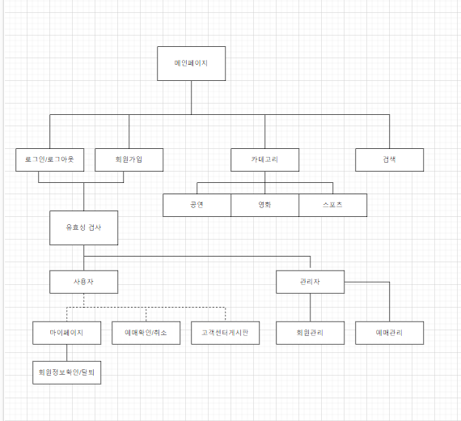

테이블 정의서
MEMBERLIST (회원)
RESERVELIST (예약)
No. | 컬럼 이름 | 데이터 타입(길이) | 역할 | PK | FK | 참조테이블 | 참조컬럼 | No. | 컬럼 이름 | 데이터 타입(길이) | 역할 | PK | FK | 참조테이블 | 참조컬럼
1 | id | INT(11) | 회원고유번호 | Y |  |  |  | 1 | id | INT(11) | 예약 고유번호 | Y
2 | memberName | VARCHAR(20) | 사용자 이름 |  |  |  |  | 2 | memberId | VARCHAR(20) | 예약자
3 | memberId | VARCHAR(30) | 사용자 아이디 |  |  |  |  | 3 | reserveTitle | VARCHAR(20) | 컨텐츠 제목
4 | memberPw | VARCHAR(30) | 사용자 패스워드 |  |  |  |  | 4 | reserveDate | VARCHAR(20) | 예약 날짜
5 | memberHP | VARCHAR(30) | 사용자 휴대폰번호 |  |  |  |  | 5 | reserveLocation | VARCHAR(20) | 예약 장소
6 | memberPoints | Int(5) | 사용자 포인트 |  |  |  |  | 6 | reserveSeatNum | INT(5) | 예약 좌석
 |  |  |  |  |  |  |  | 7 | reservePrice | INT(5) | 예약 가격

ticket(티켓)
No. | 컬럼 이름 | 데이터 타입(길이) | 역할 | PK | FK | 참조테이블 | 참조컬럼 | No. | 컬럼 이름 | 데이터 타입(길이) | 역할 | PK | FK | 참조테이블 | 참조컬럼
1 | id | INT(11) | 티켓고유번호 | Y |  |  |  | 1 | id | INT(11) | 티켓고유번호 | Y
2 | image | VARCHAR(50) | 이미지이름 |  |  |  |  | 2 | memberId | varchar(20) | 소유자
3 | contents | VARCHAR(50) | 세부항목 |  |  |  |  | 3 | name | varchar(20) | 쿠폰이름
4 | category | varchar(20) | 카테고리 |  |  |  |  | 4 | couponvalue | int(10) | 쿠폰액
5 | title | varchar(20) | 제목 |  |  |  |  | 5 | dateStrat | varchar(20) | 발급일
6 | dateStart | varchar(20) | 시작일 |  |  |  |  | 6 | dateEnd | varchar(20) | 마감일
7 | dateEnd | varchar(20) | 끝일
8 | info | varchar(100) | 소개
9 | location | varchar(20) | 장소 |  |  |  |  | No. | 컬럼 이름 | 데이터 타입(길이) | 역할 | PK | FK | 참조테이블 | 참조컬럼
10 | duration | int(5) | 기간 |  |  |  |  | 1 | id | INT(11) | 게시판고유번호 | Y
11 | seatNum | int(5) | 좌석몇까지있는지 |  |  |  |  | 2 | memberId | varchar(30) | 작성자 |  | Y
12 | price | int(5) | 좌석가격 |  |  |  |  | 3 | title | varchar(20) | 제목
13 | discount | int(5) | 할인율 |  |  |  |  | 4 | body | varchar(100) | 내용
14 | star | float(5) | 평점 |  |  |  |  | 5 | writedate | varchar(20) | 작성날짜

